1-3
５．台風（令和6年）
台風 | 台風が最も 接近した月日 | 中心気圧 | 最 大 風 速 |  |  | 最大瞬間 風速 （m/s） | 総降水量（㎜）
 |  | （hpa） | 風速（m/s） | 風向 | 起時
台風第10号 | 2026-08-29 | 994 | 9.5 | 北北東 | 29日 09時11分 | 18.1 | 150.5
 | 台風の経路概略 |  |  |  |  | 九州地方の主な被害
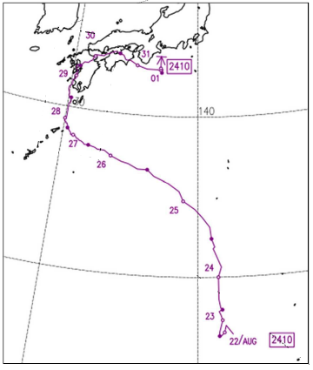
台風第10号
 |  |  |  |  |  | 人的被害：24名 死者2名（みやこ町、築上町） 重傷3名（筑後市、大川市、糸島市） 軽傷19名（北九州市、福岡市、直方市、行橋市、糸島市）

 |  |  |  |  |  | 住家被害 住家全壊1件（北九州市） 一部破損3件（北九州市、福岡市、宮若市）

 |  |  |  |  |  | 資料：福岡管区気象台

